Portada
 |  |  |  | T05 - TURNO MAÑANA

 |  | Ejecución y defectos

 | INTEGRANTES
 |  | ● Brizuela Soledad
 |  | ● Contrera Agustin
 |  | ● Costa Giuliana | GRUPO 2
 |  | ● Maini Sofia
 |  | ● Pino Angelo
 |  | ● Romero Bettina
 |  | ● Gonzalez Maria Jose

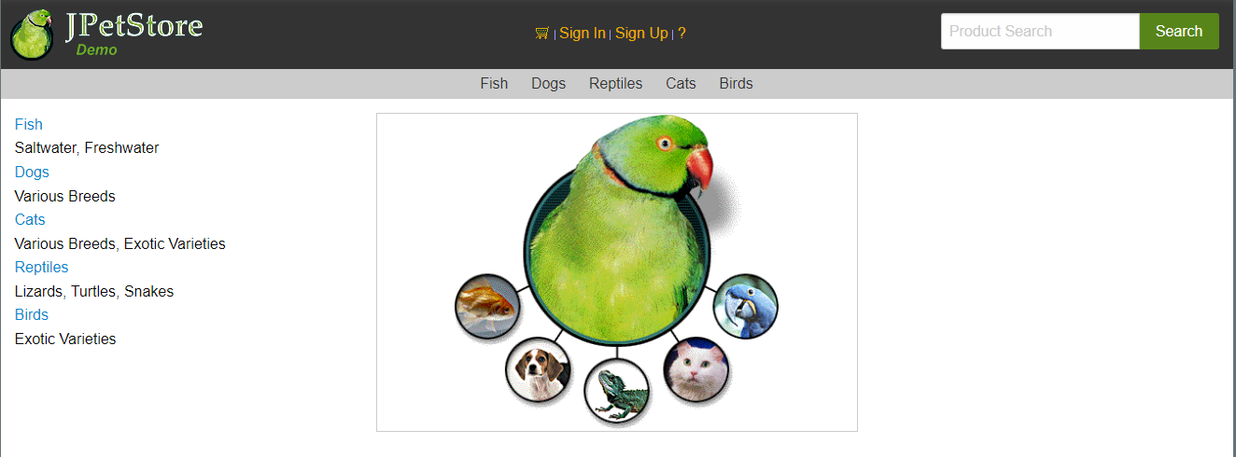

PAG WEB

